confusion_matrix
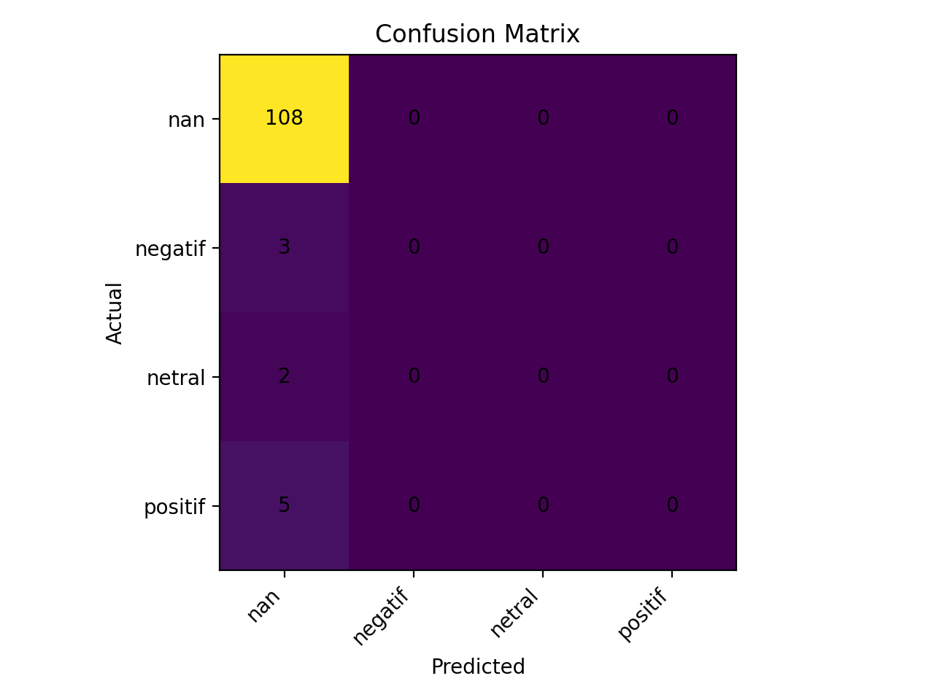

Catatan: gambar confusion_matrix.png diambil dari hasil evaluasi terakhir.

